Plan1
DIAGRAMA DE CLASSES - CONCEITOS | DIAGRAMA DE CLASSES - CONCEITOS
O que é o Diagrama de Classes? | Diagrama de Classes: é mais uma das ferramentas UML (Unified Modeling Language), mas diferente do Diagrama de Casos de Uso, que tem como foco mostrar somente o lado funcional de um sistema, o Diagrama de Classes já foca em algo mais profundo, que é a estrutura do sistema. É por através dele que nós definimos como serão as nossas Classes, Interfaces e os relacionamentos entre elas. Para isso o Diagrama de Classes utiliza ferrramentas UML que nós já vimos, como as Classes, Atributos, Métodos e Associações.
O que são as Interfaces de um Sistema? | Interface: é a coleção de operações das classes que nós desejamos deixar disponíveis para os usuários. As interfaces fazem a interação entre o usuário externo, a aplicação e os usuários internos de um sistema. Como o Sistema de Classes são o que nós chamamos de Sistema de Baixo Acoplamento (Sistemas que não estão fortemente interligados), as interfaces são responsáveis por fazer a ligação entre as classes. Entre elas temos as Interfaces Providas e as Requeridas.
Qual a diferença entre as Interfaces Providas e as Requeridas? | Interface Provida: é uma interface que é provida pela própria classe e é usada como forma de acessar os elementos da classe provedora. Por exemplo, o método de uma classe que fica público para ser acessado de fora da classe; Interface Requerida: é uma interface que é requisitada por uma classe externa para a classe interna que pode fornecer áquele elemento. Por exemplo, o método de uma classe que é acessado diretamente por outra classe. A Interface Requerida não fica exposta publicamente, ela é usada somente entre as classes fornecedora e requisitora;
Demonstre como representamos as Interfaces Requeridas e Providas em UML: | 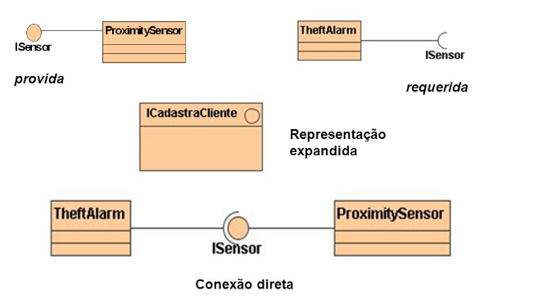
- reservada para a questão acima -
Como o Diagrama de Casos de Uso têm um impacto direto sobre a criação de um Diagrama de Classes? | 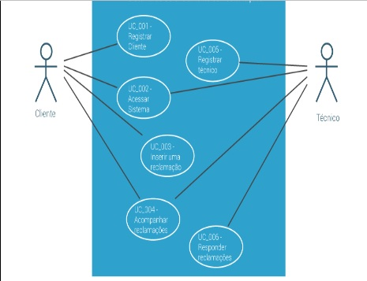 Por que o Diagrama de Casos de Uso já irá nos entregar uma ideia geral das funcionalidades de um sistema, facilitando a criação das classes, associações e interfaces que irão compor o nosso projeto usando POO. Por exemplo, veja como o Diagrama de Casos de Uso pode facilitar a nossa visão sobre um Sistema de Gerenciamento de Reclamações... Percebe que o Diagrama de Casos de Uso praticamente já entrega de mão beijada a Interface do Sistema, entre as operações que estarão disponíveis para os Clientes e os Funcionários que utilizarão o Sistema. E á partir desse diagrama já conseguimos ter uma ideia de que Classes iremos usar, alguns atributos e métodos para gerar o sistema em POO.
- reservada para a questão acima -
- reservada para a questão acima -
- reservada para a questão acima -
Que passo a passo podemos seguir á partir do Diagrama de Casos de Uso para gerar o nosso Diagrama de Classes? | 1º Definir as Classes do Sistema; 2º Definir os Atributos das Classes; 3º Definir os Relacionamentos entre os atributos; 4º Definir os Métodos para a Classes; 5º Procurar semelhanças entre as Classes que poderiam ser melhor interpretadas por através de Heranças; 6º Definir as Associações entre as Classes e Atributos; 7º Definir Níveis de Encapsulamento entre Atributos e Métodos, para gerar a Interface;
DIAGRAMA DE CLASSES - CONCEITOS | DIAGRAMA DE CLASSES - CONCEITOS
Como podemos seguir o 1º Passo da Diagramação de Classe: Definição de Classes? | Por definir os elementos do Diagrama de Casos de Uso que poderão gerar Classes...
Como podemos seguir o 2º Passo da Diagramação de Classe: Definição de Atributos? | 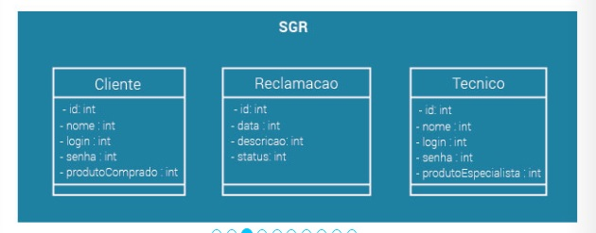 Esse passo vai depender da abstração que nós desejamos gerar, é nesse passo que nós analisamos criticamente as classes em busca dos atributos que realmente serão relevantes para o nosso sistema e para os relacionamentos entre as Classes.
- reservada para a questão acima -
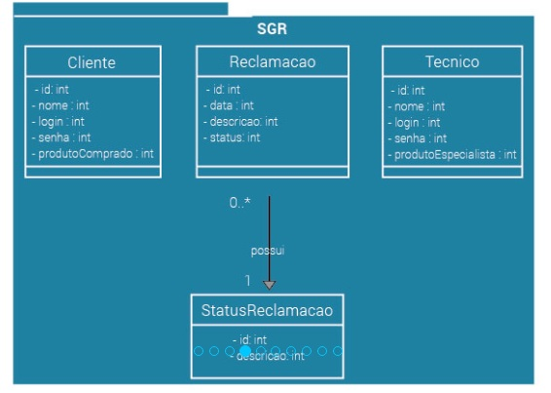
Como podemos seguir o 3º Passo da Diagramação de Classe: Relacionamento entre os Atributos? | Nesse passo nós analisamos os atributos para verificar se possuem entre eles algum tipo de agregação, composição ou generalização...
- reservada para a questão acima -
- reservada para a questão acima -
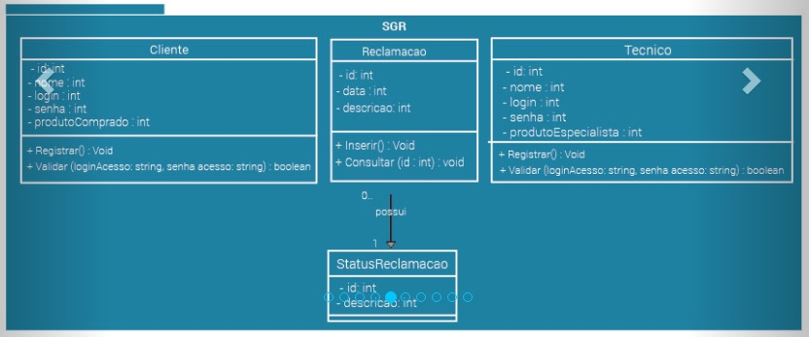
Como podemos seguir o 4º Passo da Diagramação de Classe: Definição de Métodos? | Nesse passo já podemos implementar as operações que identificamos até esse ponto, porém, temos que ter a consciência de que mais operações poderão ser identificadas no decorrer da diagramação...
- reservada para a questão acima -
- reservada para a questão acima -
Como podemos seguir o 5º Passo da Diagramação de Classe: Busca por Heranças? | Podemos buscar por semelhanças entre os atributos e métodos das classes existentes na busca pela geração de Super Classes que poderiam derivar esses elementos sobre as classes existentes...
DIAGRAMA DE CLASSES - CONCEITOS | DIAGRAMA DE CLASSES - CONCEITOS
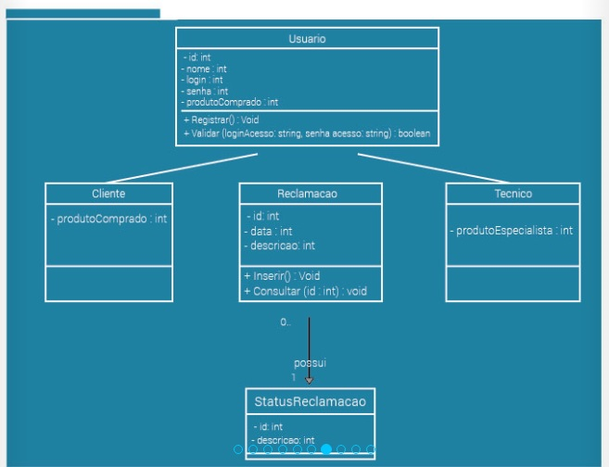
Ilustre como Podemos implementar a Herança no nosso Diagrama de Classes:
- reservada para a questão acima -
- reservada para a questão acima -
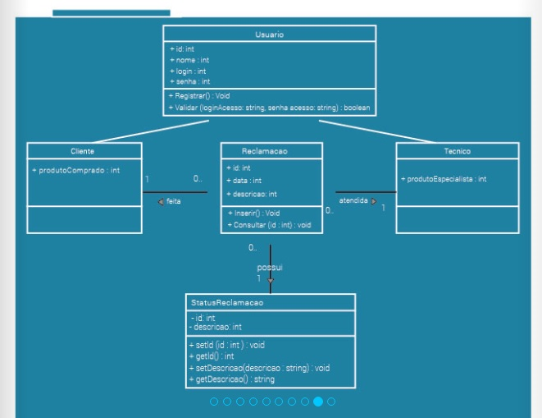
Como podemos seguir o 6º Passo da Diagramação de Classe: Definição de Associações? | Por definir as associações entre as classes e os atributos de forma definitiva, estabelecendo seus graus de multiplicidade e formas de relacionamento.
- reservada para a questão acima -
- reservada para a questão acima -
Como podemos seguir o 7º Passo da Diagramação de Classe: Níveis de Encapsulamento? | Definindo que elementos ficarão privados e quais serão públicos, geralmente pelo uso de getters e setters - como no Java por exemplo. Dessa forma iremos definir a nossa interface, deixando visível ao usuário somente áquilo que nós desejarmos, enquanto os elementos que exigirem uma segurança maior, permanecerão encapsulados.

